Model Metrikleri
Xgb | Xgb Optunalı | Xgb Optunalı Farklı Parametreli | Xgb Optunalı Farklı Parametreli | Lgb |  | Rf |  | Super Learning | Super Learning Opt | Soft Voting | Soft Voting F1 Maksimizasyonu Threshold Ayarı İle | Test setindeki class 1 örnekleri sayıca çok az › 242
 |  |  |  |  |  |  |  |  |  |  |  | Buna rağmen model çok fazla 1 tahmini yaparsa:
 |  |  | Test seti performansı: | Test seti performansı: |  | Test seti performansı: |  | Test seti performansı: | Test seti performansı: | Test seti performansı: | Test seti performansı:
Model Performansı (Test Seti): | Test seti performansı: | Test seti performansı: | Accuracy: 0.9828 | Accuracy: 0.9818 |  | Accuracy: 0.9441 |  | Accuracy: 0.9760 | Accuracy: 0.8800 | Accuracy: 0.9737 | Accuracy: 0.9515 | Doğru tahmin edilen 1 sayısı yüksek olur › high recall
Accuracy: 0.9770 | Accuracy: 0.9812 | Accuracy: 0.9830 | Precision: 0.8341 | Precision: 0.8008 |  | Precision: 0.4525 |  | Precision: 0.7034 | Precision: 0.2697 | Precision: 0.6699 | Precision: 0.4899
Precision: 0.7158 | Precision: 0.7935 | Precision: 0.8156 | Recall: 0.7893 | Recall: 0.8140 |  | Recall: 0.9256 |  | Recall: 0.8430 | Recall: 0.9174 | Recall: 0.8636 | Recall: 0.9008 | Ama yanlış 1 tahminleri çok olursa › low precision
Recall: 0.8430 | Recall: 0.8099 | Recall: 0.8223 | F1-score: 0.8110 | F1-score: 0.8074 |  | F1-score: 0.6079 |  | F1-score: 0.7669 | F1-score: 0.4169 | F1-score: 0.7545 | F1-score: 0.6346
F1-score: 0.7742 | F1-score: 0.8016 | F1-score: 0.8189 | Confusion Matrix: | Confusion Matrix: |  | Confusion Matrix: |  | Confusion Matrix: | Confusion Matrix: | Confusion Matrix: | Confusion Matrix: | Özet: Model ne olur ne olmaz deyip çok fazla “1” diyor, bu da:
Confusion Matrix: | Confusion Matrix: | Confusion Matrix: | [[4893 38] | [[4882 49] |  | [[4660 271] |  | [[4845 86] | [[4330 601] | [[4828 103] | [[4704 227]
[[4850 81] | [[4880 51] | [[4886 45] | [ 51 191]] | [ 45 197]] |  | [ 18 224]] |  | [ 38 204]] | [ 20 222]] | [ 33 209]] | [ 24 218]] | Doğru sınıf 1'leri yakalıyor recall
[ 38 204]] | [ 46 196]] | [ 43 199]] | ------------------------------ | ------------------------------ |  | ------------------------------ |  | ------------------------------ | ------------------------------ | ------------------------------ | ------------------------------
------------------------------ | ------------------------------ | ------------------------------ | Model Performansı TRAİN: | Model Performansı TRAİN: |  | Model Performansı TRAİN: |  | Model Performansı TRAİN: | Model Performansı TRAİN: | Model Performansı TRAİN: | Model Performansı TRAİN: | Ama çok fazla false positive yaratıyor precision
Model Performansı TRAİN: | Model Performansı TRAİN: | Model Performansı TRAİN: | Accuracy: 0.9925 |  |  | Test seti performansı: |  | Test seti performansı: | Test seti performansı: | Test seti performansı: | Test seti performansı:
Accuracy: 0.9785 | Accuracy: 0.9878 | Accuracy: 0.9899 | Precision: 0.8961 | Accuracy: 0.9880 |  | Accuracy: 0.9411 |  | Accuracy: 0.9774 | Accuracy: 0.8829 | Accuracy: 0.9738 | Accuracy: 0.9517 | 2. SMOTE’in Etkisi (Overfitting Riski):
Precision: 0.7107 | Precision: 0.8286 | Precision: 0.8638 | Recall: 0.9495 | Precision: 0.8403 |  | Precision: 0.4412 |  | Precision: 0.6955 | Precision: 0.2776 | Precision: 0.6558 | Precision: 0.4917 | SMOTE, class 1’i çoğaltarak dengeliyor.
Recall: 0.9128 | Recall: 0.9312 | Recall: 0.9312 | F1-score: 0.9220 | Recall: 0.9174 |  | Recall: 0.9633 |  | Recall: 0.9220 | Recall: 0.9358 | Recall: 0.9266 | Recall: 0.9495
F1-score: 0.7992 | F1-score: 0.8769 | F1-score: 0.8962 | Confusion Matrix: | F1-score: 0.8772 |  | F1-score: 0.6052 |  | F1-score: 0.7929 | F1-score: 0.4281 | F1-score: 0.7681 | F1-score: 0.6479 | Ancak test setinde bu SMOTE’lu yapıyı görmüyor.
Confusion Matrix: | Confusion Matrix: | Confusion Matrix: | [[4412 24] | Confusion Matrix: |  | Confusion Matrix: |  | Confusion Matrix: | Confusion Matrix: | Confusion Matrix: | Confusion Matrix:
[[4355 81] | [[4394 42] | [[4404 32] | [ 11 207]] | [[4398 38] |  | [[4170 266] |  | [[4348 88] | [[3905 531] | [[4330 106] | [[4222 214] | Sonuç: Model class 1’e fazla duyarlı hale geliyor.
[ 19 199]] | [ 15 203]] | [ 15 203]] | ------------------------------ | [ 18 200]] |  | [ 8 210]] |  | [ 17 201]] | [ 14 204]] | [ 16 202]] | [ 11 207]]
------------------------------ | ------------------------------ | ------------------------------ | Validation Accuracy: | ----------------------------- |  |  |  | ------------------------------ |  | ------------------------------ | ------------------------------
 |  |  | Accuracy: 0.9871
 |  |  | Precision: 0.8354
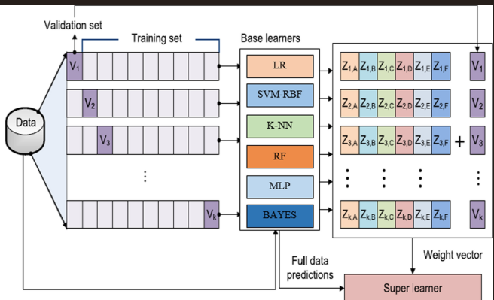
 |  |  | Recall: 0.9041
 |  |  | F1-score: 0.8684
 |  |  | Confusion Matrix:
 |  |  | [[2932 26] |  |  | Base Modeller:
 |  |  | [ 14 132]] |  |  | XGB: [0.8, 0.1, 0.6]
 |  |  | ------------------------------ |  |  | LGB: [0.7, 0.2, 0.5]
 |  |  |  |  |  | RF: [0.9, 0.3, 0.4]
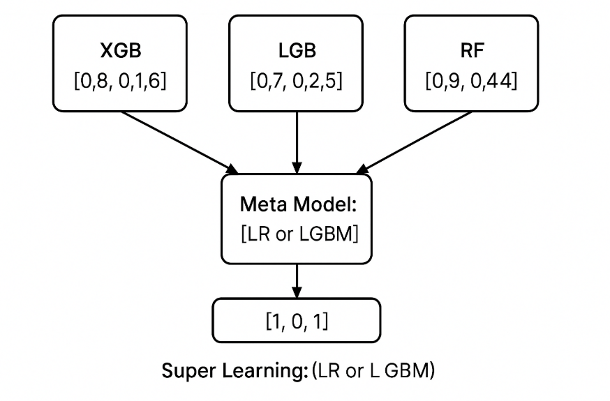
 |  |  |  |  |  |  | ↓
 |  |  |  |  | Meta ModelGerçek sınıfa daha yakın tahmin [1, 0, 1]

Roc_Auc & Lift
XGB Optunalı Modelin Roc ve Lifti

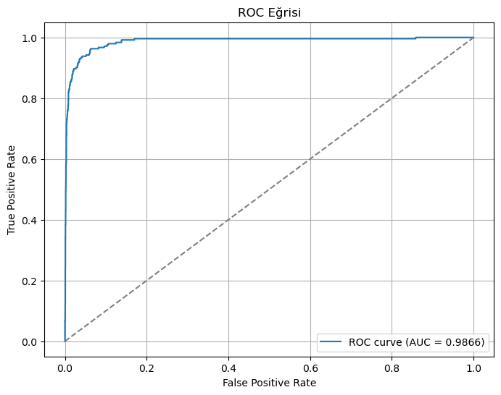
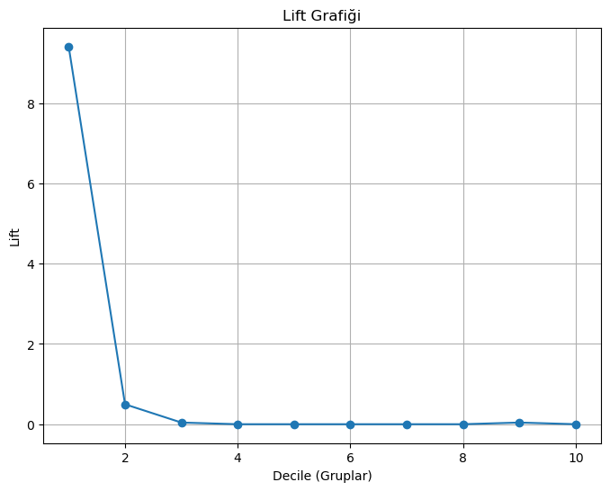
 | En iyi %10'luk grup (decile=0) başarı oranı ve lift değeri:
 | response_rate lift
 | 0 0.440154 9.408756

 | En iyi %10'luk gruptaki gözlem sayısı: 518
 | En iyi %10'luk gruptaki pozitif sayısı: 228

